Kq
Исходный хинон | Констант скорости реакции гибели, М-1с-1
 | QН• | растворитель
р-Бензохинон | 1.1E+09 | вода
 | 1.2E+09 | вода
 | 1.5E+09 | изопропанол
 | 5.4E+09 | диоксан
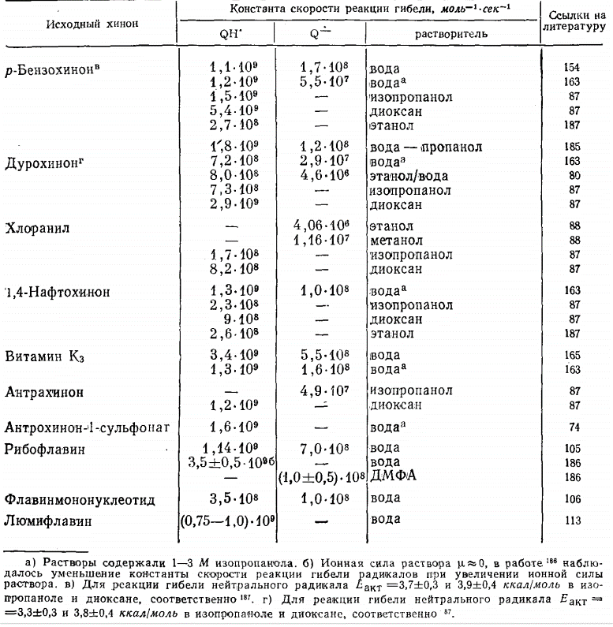
 | 2.8E+00 | этанол
 | 1.8E+09 | вода — пропанол
Дурохинон | 7.2E+08 | вода
 | 8.0E+08 | этанол/вода
 | 7.3E+08 | изопропанол
 | 2.9E+09 | диоксан
Хлоранил | - | этанол
 | - | метанол
 | 1.7E+08 | изопропанол
 | 8.2E+08 | диоксан
1,4-Нафтохинон | 1.3E+09 | вода»
 | 2.3E+08 | изопропанол
 | 9.0E+08 | диоксан
 | 2.6E+08 | этанол
Витамин Кз | 3.4E+09 | вода
 | 1.3E+09 | вода
Антрахинон | - | изопропанол
 | 1.2E+09 | диоксан
Антрохинон-1-сульфонат | 1.6E+09 | вода
Рибофлавин | 1.1E+09 | вода
 | 3.5E+09 | вода
 | - | ДМФА
Флавинмононуклеотид | 3.5E+08 | вода
Люмифлавин | 7.5E+08 | вода

Лист1
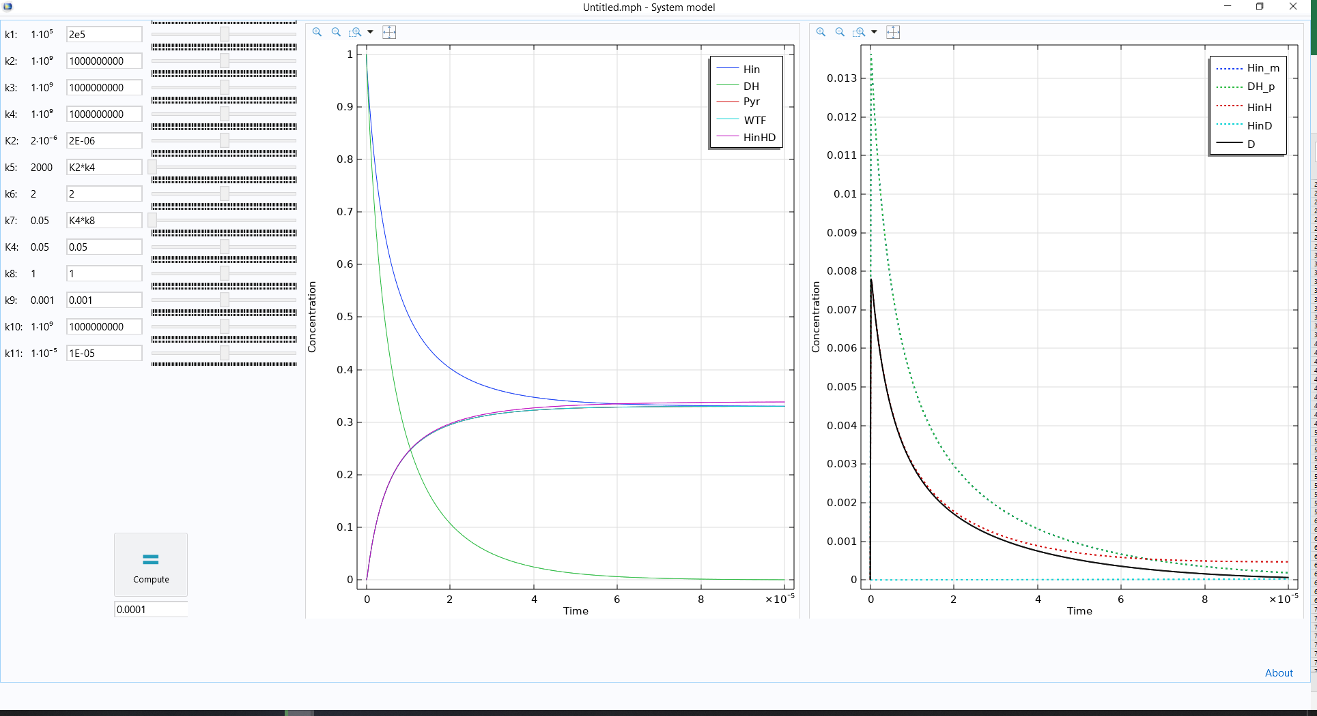
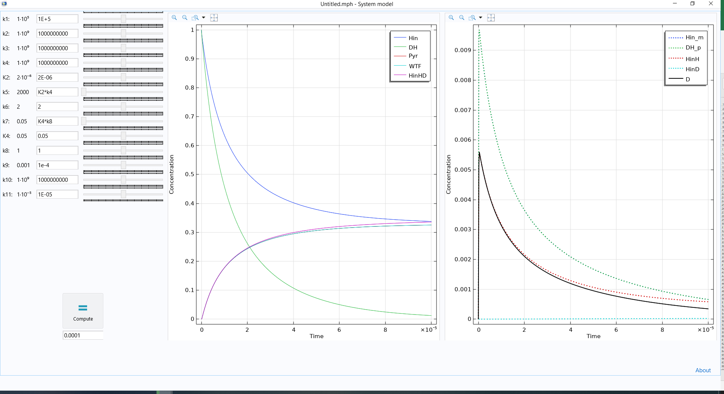
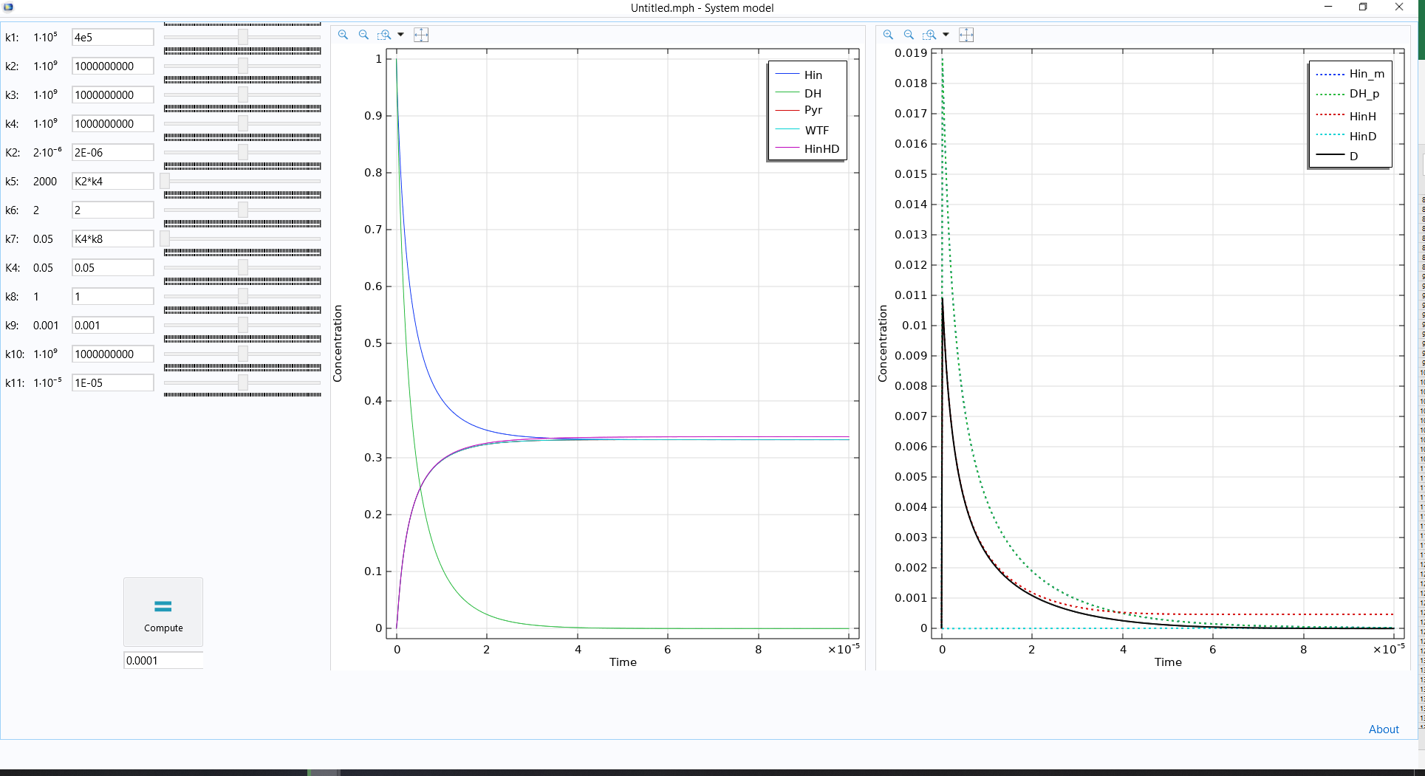

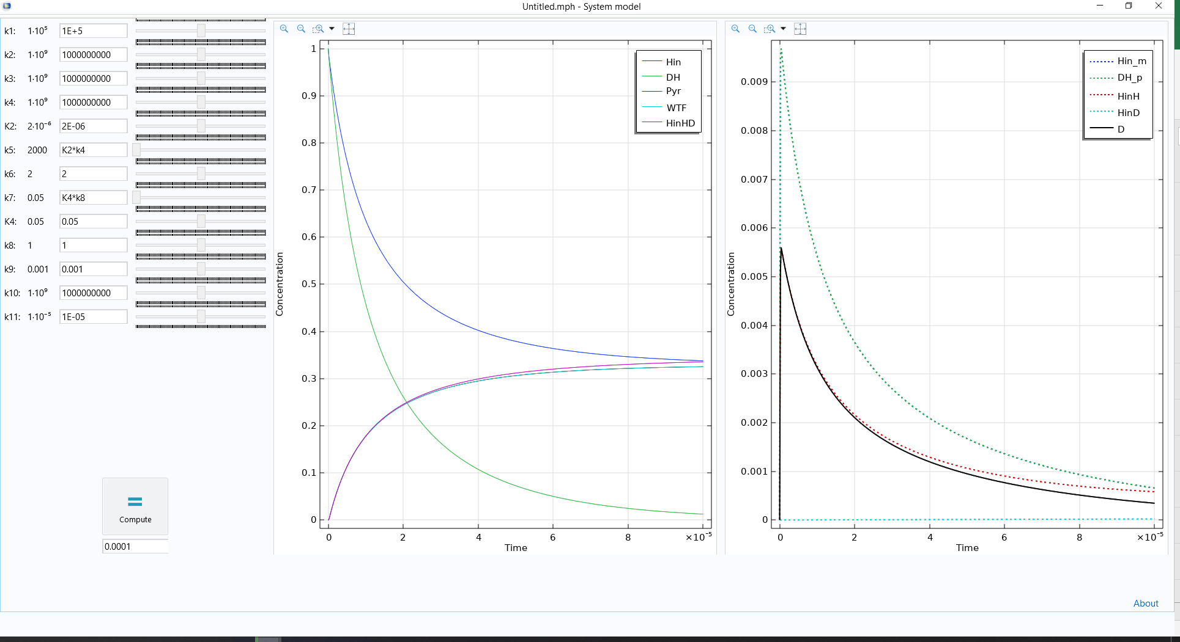

Константа | значение
k1 | 1E+9*light
k2 | 1.00E+09
k3 | 1.00E+09
k4 | 1.00E+09
k5 | K2*k4
k6 | 2.00E+00
k7 | K4*k8
k8 | 1.00E+00
k9 | 0.001
k10 | 1.00E+09
k11 | 1.00E-05
K2 | 2.00E-06
K4 | 0.05
light | 1.00E-06

